Sida2
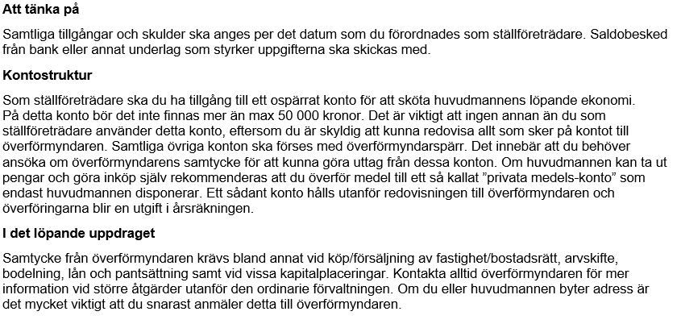
Tillgångar och skulder
Bankmedel | Kontonummer | Kronor |  | ÖFs notering
Bankkonto |  |  | 1
Bankkonto |  |  | 2
Bankkonto |  |  | 3
Bankkonto |  |  | 4
Bankkonto (eventuella övriga samlade) |  |  | 5
 | Summa bankmedel | 0

Värdepapper och övriga tillgångar | Kontonummer/specifikation | Kronor |  | ÖFs notering
Fonder (marknadsvärde) |  |  | 6
Värdepapper (marknadsvärde) |  |  | 7
Kapitalförsäkring |  |  | 8
Övrigt (specificeras) |  |  | 9
Bostadsrätt |  |  | 10
Fastighet |  |  | 11
Bankfack |  |  | 12
 | Summa värdepapper/övrigt | 0

Skulder |  | Kronor |  | ÖFs notering
 |  |  | 13
 |  |  | 14
 |  |  | 15
 |  |  | 16
 |  |  | 17
 | Summa skulder | 0

